상품제안서
스위스밀리터리 루앙 보틀 700ml | 상품코드: F03036

 |  |  |  |  |  | 02-412-0044 | www.easy1.co.kr
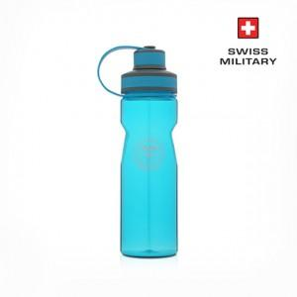

【상세/제작정보】 | 실크인쇄(VAT별도) 100개이하는 40,000 , 100개이상은 개당 300원

【인쇄/포장옵션】 | 실크 / 포장지포장

【공급단가】 | 수량 | 100~ | 500~ | 1,000~ | 3,000~
*VAT별도 | 단가 | 3,540원 | 3,410원 | 3,280원 | 3,150원

【상품 URL】 | https://dev.easy1.co.kr:443/src/goods_detail.php?gdno=3036

